시나리오
컨베이어
운반
로봇
불량품 적재 장소
운반
로봇
검사
배송
차량 적재
생산
로봇
생산
이미지
싼타 썰매
적외선
온도,습도
LCD
이동
 | Smart 산타 Factory

주문 생산 방식
아두이노
메가
아두이노
우노
주소 : A
 |  |  |  |  |  |  |  | 역할 담당 | 이름
 |  |  |  |  |  |  |  | SCADA 및 UI | 허영주, 임재익
 |  |  |  |  |  |  |  | 라즈베리 파이 코딩1 | 이현석
 |  |  |  |  |  |  |  | 라즈베리 파이 코딩2 | 최준휘
 |  |  |  |  |  |  |  | 라즈베리파이, 아두이노 통신 | 정명철
상자
적외선
 |  |  |  |  |  |  |  | DB설계 및 구현 | 김재익

상자
상자
주소 : B
상자
양품
DB
(주소 확인)
DB
(배송주문 입력 )
아두이노
우노
불량
상자
캐롤

아두이노
우노
주소 : C

어린이들의 주문(소원)생산 방식 공장
공정번호 | 공정 명칭 | 구분 | Action | 필요 조건 | 발신 데이터 | DB | *추가 아이디어
1 | 상자 재고 확인 | 적외선 센서 | 운반 로봇 작동 신호 | 적외선 센서 상자 감지 | OPR1_END | DELIVERY_T / PRODUCTION_T / INSERT | 앱 인벤터 통한 생산 주문(주소 별도로 입력하여 배송시 그 주소로 배송)
2 | 상자 운반 | 삼관절 로봇 팔 | 컨베이어로 상자 운반 | 적외선 센서 상자 감지 | OPR2_END | PRODUCTION_T / INSERT | 온도 일정 이상이 되면 선풍기 작동
 | 컨베이어 작동 |  |  |  |  |  | 불량품 적재장소 불량품 3개 이상일 경우 파렛트 통째로 야적장으로 이동
3 | CON.V정지 / 선물 상자 생산 | 삼관절 로봇 팔 | 상자에 리본 부착 | 컨베이어 정지 | OPR3_END | PRODUCTION_T / UPDATE | 양품 적재소 별도 생성하여 창고에서 재고를 받아서 배송하는 방법
 | 컨베이어 작동
4 | CON.V정지 / 선물 상자 검사 | 이미지 센서 | 양품, 불량 검사 |  | OPR4_END | PRODUCTION_T / UPDATE
5 | 상자 운반 | 삼관절 로봇 팔 | 양품은 썰매로 운반 | 생산 완료 시 | OPR5_END | PRODUCTION_T / UPDATE
6 |  |  | 불량은 불량보관소 운반 |  | OPR6_END | PRODUCTION_T(불량 +1)
7 | 선물상자 배송 | 라인트레이서 썰매 | 배송 주소로 이동 | 썰매에 양품 상차 시 | OPR7 | DELIVERY_T / UPDATE
8 | 배송썰매 복귀 | 라인트레이서 썰매 | 공장으로 복귀 | 썰매에 양품 하차 시
별도 | 온도, 습도 확인 | 온도,습도 센서 | 온도,습도 감지 | 지속

시나리오-1
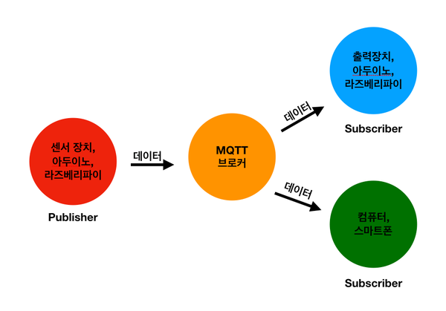
관리자
고객
(PC, 홈페이지)
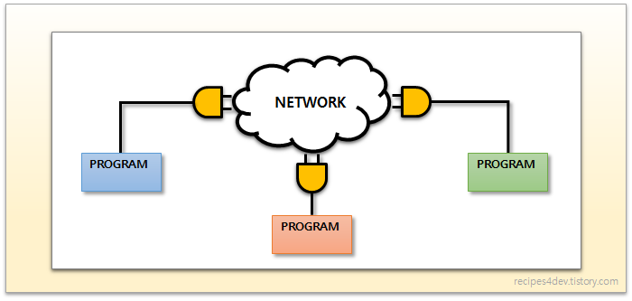
 |  |  |  |  | Primary Key | TCP SOCKET
 | DB구성 |  |  |  | foreign key
 | 테이블명 :DELIVERY_T(배송 주문)
 | delivery_num | child_name | product_name | delivery_status | child_address
모니터링
HTML,CSS,PHP
 | 자동증가 |  | 선물상자 | 0(등록), 1(생산시작), 2(배송완료) | A or B or C

SCADA(PC)
주문
Web Server
 | 테이블명 : PRODUCTION_T(생산)
 | delivery_num | opr_stat | prd_stat
 |  | OPR1~OPR8 | 0(불량),1(양품)

Wifi / MQTT
Update,Delete,
Select, Insert
라즈베리파이(Server)
SQLite(DB)
제외 | 테이블명 : CHILD_T(고객)
 | child_name | child_address
Wifi /
TCP Socket
Bluetooth /
TCP Socket
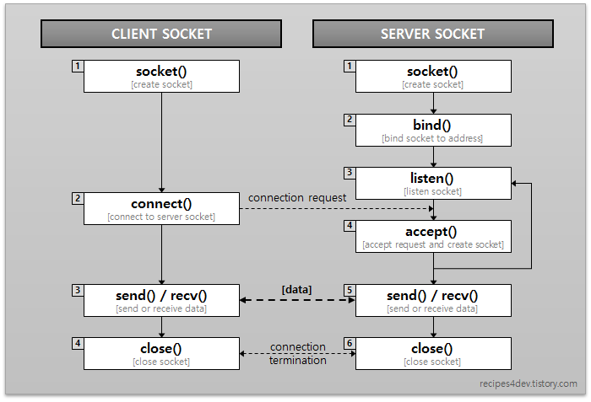
아두이노 MEGA
(controller)
아두이노MEGA (Car)
아두이노UNO
(Home)
제외 | 테이블명 : 제품 |  | PRODUCT_T
 | 제품번호 | 제품명

제외 | 테이블명 : 제품 기준 |  | STANDARD_T
 | 제품번호 | 기준

하드웨어
하드웨어
하드웨어
 | MQTT 프로토콜

